Sheet1
<초록> | <초록>
This paper describes how damage propagation can be modeled within the modules of aircraft gas turbine engines. | 이 논문은 항공기 가스터빈 엔진의 모듈 내에서 손상 전파를 모델링하는 방법을 설명한다.
To that end, response surfaces of all sensors are generated via a thermo-dynamical simulation model for the engine as a function of variations of flow and efficiency of the modules of interest. | 이를 위해 모든 센서의 응답 표면은 관심 모듈의 흐름 및 효율 변화에 따른 함수로서 엔진에 대한 열역학 시뮬레이션 모델을 통해 생성된다. 흐름의 지수 변화율 및
An exponential rate of change for flow and efficiency loss was imposed for each data set, starting at a randomly chosen initial deterioration set point. | 무작위로 선택된 초기 열화 설정 지점에서 시작하여 각 데이터 세트에 대해 효율성 손실이 부과되었다.
The rate of change of the flow and efficiency denotes an otherwise unspecified fault with increasingly worsening effect. | 유량 및 효율의 변화율은 그렇지 않으면 점점 악화되는 영향을 갖는 불특정 고장을 나타낸다.
The rates of change of the faults were constrained to an upper threshold but were otherwise chosen randomly. | 결점의 변화율은 상한 임계값으로 제한되었지만 그렇지 않으면 랜덤하게 선택되었습니다.
Damage propagation was allowed to continue until a failure criterion was reached. | 손상 전파는 고장 기준에 도달할 때까지 계속 허용되었다.
A health index was defined as the minimum of several superimposed operational margins at any given time instant and the failure criterion is reached when health index reaches zero. | 건강 지수는 주어진 시간에 몇 개의 중첩된 운영 여유도의 최소로 정의되었으며, 건강 지수가 0에 도달할 때 실패 기준에 도달한다.
Output of the model was the time series (cycles) of sensed measurements typically available from aircraft gas turbine engines. | 모델의 출력은 일반적으로 항공기 가스터빈 엔진에서 사용할 수 있는 감지 측정의 시계열(주기)이었다.
The data generated were used as challenge data for the Prognostics and Health Management (PHM) data competition at PHM’08. | 생성된 데이터는 PHM'08에서 예후 및 건강관리(PHM) 데이터 경연대회 도전 데이터로 사용되었다.
<소개> | <소개>
data-driven prognostics faces the perennial challenge of the lack of run-to-failure data sets. | 데이터 기반 예측은 실행에서 실패까지의 데이터 집합의 부족이라는 영원한 도전에 직면해 있다.
In most cases realworld data contain fault signatures for a growing fault but no or little data capture fault evolution until failure. | 대부분의 경우 실제 데이터에는 증가하는 고장에 대한 고장 표식이 포함되어 있지만 장애 발생 전까지 데이터 캡처 장애는 없거나 거의 없습니다.
Procuring actual system fault progression data is typically time consuming and expensive. | 실제 시스템 장애 진행 데이터를 수집하는 것은 일반적으로 시간이 많이 걸리고 비용이 많이 든다.
Fielded systems are, most of the time, not properly instrumented for collection of relevant data. | 필드 시스템은 대부분의 경우 관련 데이터 수집을 위해 제대로 계측되지 않습니다.
Those fortunate enough to be able to collect long-term data for fleets of systems tend to – understandably – hold the data from public release for proprietary or competitive reasons. | 운 좋게도 여러 시스템에 대한 장기 데이터를 수집할 수 있는 사람들은 독점적 또는 경쟁적 이유로 공개 발표 데이터를 보유하는 경향이 있습니다.
Few public data repositories (e.g., [1]) exist that make run-to-failure data available. | 장애 발생 데이터를 사용할 수 있도록 하는 공용 데이터 저장소(예: [1])는 거의 없습니다.
The lack of common data sets, which researchers can use to compare their approaches, is impeding progress in the field of prognostics. | 연구자들이 접근 방식을 비교하는 데 사용할 수 있는 공통 데이터 세트의 부족은 예측 분야의 발전을 방해하고 있다.
While several forecasting competitions have been held in the past (e.g., [2-7]), none have been conducted with a PHM-centric focus. | 과거에 여러 개의 예측 대회가 열렸지만(예: [2-7]), PHM 중심에서 수행된 대회는 없었다.
All this provided the motivation to conduct the first PHM data challenge. | 이 모든 것이 첫 번째 PHM 데이터 도전을 수행할 동기를 제공했습니다.
The task was to estimate remaining life of an unspecified system using historical data only, irrespective of the underlying physical process. | 이 작업은 기본 물리적 프로세스에 관계없이 과거 데이터만 사용하여 지정되지 않은 시스템의 남은 수명을 추정하는 것이었다.
For most complex systems like aircraft engines, finding a suitable model that allows the injection of health related changes certainly is a challenge in itself. | 항공기 엔진과 같은 대부분의 복잡한 시스템의 경우, 건강 관련 변경을 확실히 주입할 수 있는 적절한 모델을 찾는 것 자체가 어려운 과제이다.
In addition, the question of how the damage propagation should be modeled within a model needed to be addressed. | 또한, 손상 전파를 모델 내에서 어떻게 모델링해야 하는지에 대한 문제가 해결되어야 한다.
Secondary issues revolved around how this propagation would be manifested in sensor signatures such that users could build meaningful prognostic solutions. | 이차적인 문제는 사용자가 의미 있는 예측 솔루션을 구축할 수 있도록 센서 시그니처에 이러한 전파가 어떻게 나타나는지에 관한 것이었다.
In this paper we first define the prognostics problem to set the context. | 이 논문에서 우리는 먼저 맥락을 설정하기 위한 예측 문제를 정의한다.
Then the following sections introduce the simulation model chosen, along with a brief review of health parameter modeling. | 그런 다음 다음 섹션은 상태 매개 변수 모델링에 대한 간략한 검토와 함께 선택된 시뮬레이션 모델을 소개한다.
This is followed by a description of the damage propagation modeling, a description of the competition data, and a discussion on performance evaluation. | 이어서 손상 전파 모델링에 대한 설명, 경기 데이터 설명, 성능 평가에 대한 토론이 이어진다.
<예후, Prognostics> | <예후, Prognostics>
To avoid confusion, we define prognostics here exclusively as the estimation of remaining useful component life. | 혼동을 피하기 위해 여기서 예후를 남은 유용한 구성 요소 수명의 추정으로만 정의한다.
The remaining useful life (RUL) estimates are in units of time (e.g., hours or cycles). | 잔여 수명(RUL) 추정치는 시간 단위(예: 시간 또는 주기)입니다.
End-of-life can be subjectively determined as a function of operational thresholds that can be measured. | 수명 종료는 측정할 수 있는 작동 임계값의 함수로서 주관적으로 결정될 수 있다.
These thresholds depend on user specifications to determine safe operational limits. | 이러한 임계값은 사용자 사양에 따라 안전한 작동 제한을 결정합니다.
Prognostics is currently at the core of systems health management. | 예후는 현재 시스템 상태 관리의 핵심입니다.
Reliably estimating remaining life holds the promise for considerable cost savings (for example by avoiding unscheduled maintenance and by increasing equipment usage) and operational safety improvements. | 남은 수명을 신뢰성 있게 추정하는 것은 상당한 비용 절감(예: 계획되지 않은 유지보수를 피하고 장비 사용을 늘림)과 운영 안전 개선에 대한 약속을 지킵니다.
Remaining life estimates provide decision makers with information that allows them to change operational characteristics (such as load) which in turn may prolong the life of the component. | 남은 수명 추정치는 의사결정자에게 구성 요소의 수명을 연장할 수 있는 작동 특성(부하 등)을 변경할 수 있는 정보를 제공한다.
It also allows planners to account for upcoming maintenance and set in motion a logistics process that supports a smooth transition from faulty equipment to fully functional. | 또한 계획자는 다가오는 유지보수를 설명하고 고장난 장비에서 완전한 기능으로의 원활한 전환을 지원하는 물류 프로세스를 시작할 수 있습니다.
Aircraft engines (both military and commercial), medical equipment, power plants, etc. are some of the common examples of these types of equipment. | 항공기 엔진(군사 및 상업용 모두), 의료 장비, 발전소 등은 이러한 유형의 장비 중 일반적인 예이다.
Therefore, it is not surprising that finding solutions to the prognostics problem is a very active research area. | 따라서, 예후 문제에 대한 해결책을 찾는 것이 매우 활발한 연구 분야라는 것은 놀라운 일이 아니다.
The fact that most efforts are focusing on data-driven approaches seems to reflect the desire to harvest low-hanging fruit as compared to model-based approaches, irrespective of the difficulties in gaining an access to statistically significant amounts of run-to-failure data and common metrics that allow a comparison between different approaches. | 대부분의 노력이 데이터 중심 접근 방식에 초점을 맞추고 있다는 사실은 다른 접근 방식 간의 비교를 가능하게 하는 통계적으로 상당한 양의 실패 데이터 및 공통 메트릭에 대한 액세스의 어려움과 관계없이 모델 기반 접근 방식에 비해 낮은 행잉 과실을 수확하려는 욕구를 반영하는 것으로 보인다.
Next we will describe how a system model can be used to generate run-to-failure data that can then be utilized to develop, train, and test prognostic algorithms. | 다음으로 우리는 시스템 모델을 사용하여 예측 알고리듬을 개발, 훈련 및 테스트하는 데 사용할 수 있는 고장에 대한 데이터를 생성하는 방법을 설명할 것이다.
<시스템 모델> | <시스템 모델>
Tracking and predicting the progression of damage in aircraft engine turbo machinery has some roots in the work of Kurosaki et al. [8]. | 항공기 엔진 터보 기계의 손상 진행을 추적하고 예측하는 것은 Kurosaki et al.의 연구에 일부 뿌리를 두고 있습니다. [8].
They estimate the efficiency and the flow rate deviation of the compressor and the turbine based on operational data, and utilize this information for fault detection purposes. | 작동 데이터를 기반으로 압축기와 터빈의 효율과 유량 편차를 추정하고 이 정보를 오류 감지 목적으로 활용합니다.
Further investigations have been done by Chatterjee and Litt on on-line tracking and accommodating engine performance degradation effects represented by flow capacity and efficiency adjustments [9]. | Chatterjee와 Litt는 유량 용량 및 효율성 조정으로 표시되는 엔진 성능 저하 효과를 온라인 추적 및 수용하는 것에 대한 추가 조사를 수행했습니다[9].
In [10], response surfaces for various sensors outputs are generated for a range of flow and efficiency values using a simulation model. | [10]에서는 다양한 센서 출력에 대한 응답 표면이 시뮬레이션 모델을 사용하여 유량 및 효율 값 범위에 대해 생성됩니다.
These response surfaces are used to identify flow and efficiency health parameters of an actual engine by optimally matching the set of sensor readings with simulated sensor values, resulting in only one possible solution. | 이러한 반응 표면은 센서 판독값 세트를 시뮬레이션된 센서 값과 최적으로 일치시켜 실제 엔진의 흐름 및 효율성 상태 매개변수를 식별하는 데 사용되며, 결과적으로 하나의 가능한 솔루션이 됩니다.
The process chosen here continues on a similar path and follows closely the one described in [10]. | 여기에서 선택한 프로세스는 유사한 경로로 계속 진행되며 [10]에 설명된 프로세스를 밀접하게 따릅니다.
An important requirement for the damage modeling process was the availability of a suitable system model that allows input variations of health related parameters and recording of the resulting output sensor measurements. | 손상 모델링 프로세스의 중요한 요구 사항은 건강 관련 매개변수의 입력 변화와 결과 출력 센서 측정의 기록을 허용하는 적절한 시스템 모델의 가용성이었습니다.
The recently released C-MAPSS (Commercial Modular AeroPropulsion System Simulation) [11] meets these requirements and was chosen for this work. | 최근 출시된 C-MAPSS(Commercial Modular Aero Propulsion System Simulation)[11]는 이러한 요구 사항을 충족하며 이 작업에 선택되었습니다.
A.C-MAPSS | A.C-MAPSS
C-MAPSS is a tool for simulating a realistic large commercial turbofan engine. | C-MAPSS는 현실적인 대형 상업용 터보팬 엔진을 시뮬레이션하기 위한 도구입니다.
The software is coded in the MATLAB® and Simulink® environment, and includes a number of editable input parameters that allow the user to enter specific values of his/her own choice regarding operational profile, closed-loop controllers, environmental conditions, etc. C-MAPSS simulates an engine model of the 90,000 lb thrust class and the package includes an atmospheric model capable of simulating operations at (i) altitudes ranging from sea level to 40,000 ft, (ii) Mach numbers from 0 to 0.90, and (iii) sea-level temperatures from –60 to 103 °F. | 이 소프트웨어는 MATLAB® 및 Simulink® 환경에서 코딩되며, 사용자가 작동 프로필, 폐쇄 루프 컨트롤러, 환경 조건 등과 관련하여 자신이 선택한 특정 값을 입력할 수 있는 다수의 편집 가능한 입력 매개 변수를 포함합니다. C-MAPSS는 90,000lb 추력 등급 및 팩의 엔진 모델을 시뮬레이션합니다.케이지에는 (i) 해수면에서 40,000 피트까지의 고도, (ii) 마하 수치 0에서 0.90까지의 고도, (iii) 해수면 온도 -60에서 103 °F의 고도에서의 작동을 시뮬레이션할 수 있는 대기 모델이 포함됩니다.
The package also includes a powermanagement system that allows the engine to be operated over a wide range of thrust levels throughout the full range of flight conditions. | 이 패키지에는 또한 엔진이 전체 비행 조건 범위에서 광범위한 추력 수준에서 작동할 수 있도록 하는 동력 관리 시스템이 포함되어 있습니다.
In addition, the built-in control system consists of a fanspeed controller, and a set of regulators and limiters. | 또한 내장된 제어 시스템은 팬 속도 컨트롤러, 조절기 및 제한기로 구성됩니다.
The latter include three high-limit regulators that prevent the engine from exceeding its design limits for core speed, engine-pressure ratio, and High-Pressure Turbine (HPT) exit temperature; a limit regulator that prevents the static pressure at the High-Pressure Compressor (HPC) exit from going too low; and an acceleration and deceleration limiter for the core speed. | 후자에는 엔진이 코어 속도, 엔진 압력 비율 및 고압 터빈(HPT) 출구 온도에 대한 설계 한계를 초과하지 않도록 방지하는 3개의 상한 레귤레이터가 포함됩니다. 고압 압축기(HPC) 출구의 정압이 너무 낮아지는 것을 방지하는 한계 조절기; 및 코어 속도에 대한 가속 및 감속 제한기. | 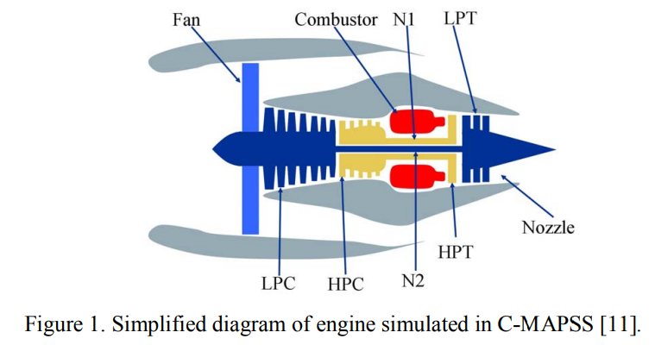
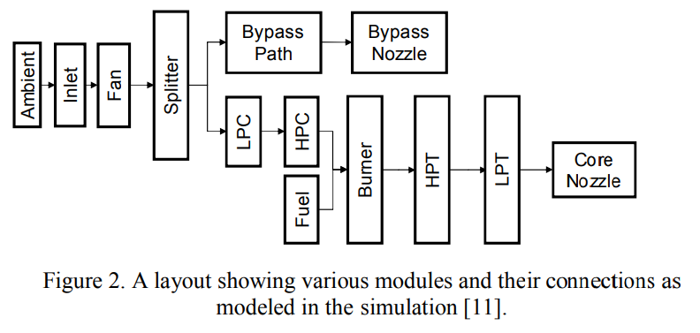
A comprehensive logic structure integrates these control-system components in a manner similar to that used in real engine controllers such that integrator-windup problems are avoided. | 종합적인 논리 구조는 적분기 와인드업 문제가 방지되도록 실제 엔진 컨트롤러에서 사용되는 것과 유사한 방식으로 이러한 제어 시스템 구성요소를 통합합니다.
Furthermore, all of the gains for the fan-speed controller and the four limit regulators are scheduled such that the controller and regulators perform as intended over the full range of flight conditions and power levels. | 또한 팬 속도 컨트롤러와 4개의 제한 조절기에 대한 모든 이득은 컨트롤러와 조절기가 비행 조건 및 전력 수준의 전체 범위에서 의도한 대로 작동하도록 예정되어 있습니다.
The engine diagram in Figure 1 shows the main elements of the engine model and the flow chart in Figure 2 shows how various subroutines are assembled in the simulation. | 그림 1의 엔진 다이어그램은 엔진 모델의 주요 요소를 보여주고 그림 2의 순서도는 시뮬레이션에서 다양한 서브루틴이 조합되는 방법을 보여줍니다.
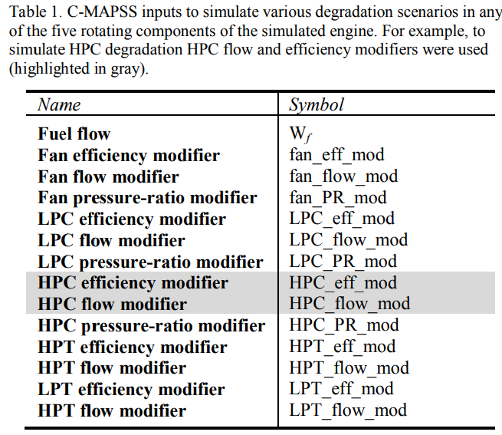
CMAPSS can be operated either in open-loop (without any controller) or in closed loop (with the engine and its control system) configurations. | CMAPSS는 개방 루프(컨트롤러 없이) 또는 폐쇄 루프(엔진 및 제어 시스템 사용) 구성으로 작동할 수 있습니다.
For the purpose of this paper, we worked exclusively with the closed-loop configuration. | 이 논문의 목적을 위해, 우리는 폐쇄 루프 구성을 독점적으로 다루었다.
C-MAPSS has 14 inputs (Table 1) and can produce several outputs. | C-MAPSS에는 14개의 입력(표 1)이 있으며 여러 개의 출력을 생성할 수 있습니다.
Table 2 lists the outputs that were used for the challenge data. | 표 2에는 챌린지 데이터에 사용된 출력이 나열되어 있습니다.
The inputs include fuel flow and a set of 13 health-parameter inputs that allow the user to simulate the effects of faults and deterioration in any of the engine’s five rotating components (Fan, LPC, HPC, HPT, and LPT). | 입력에는 연료 흐름과 사용자가 엔진의 5개 회전 구성 요소(팬, LPC, HPC, HPT 및 LPT) 중 하나에서 결함 및 열화의 영향을 시뮬레이션할 수 있는 13개 건강 매개 변수 입력 세트가 포함됩니다.
The outputs include various sensor response surfaces and operability margins. | 출력에는 다양한 센서 응답 표면 및 작동 여유도가 포함됩니다.
A total of 21 variables out of 58 different outputs available from the model were used in this study. | 본 연구에서는 모형에서 사용할 수 있는 58개의 서로 다른 출력 중 총 21개의 변수를 사용하였다.
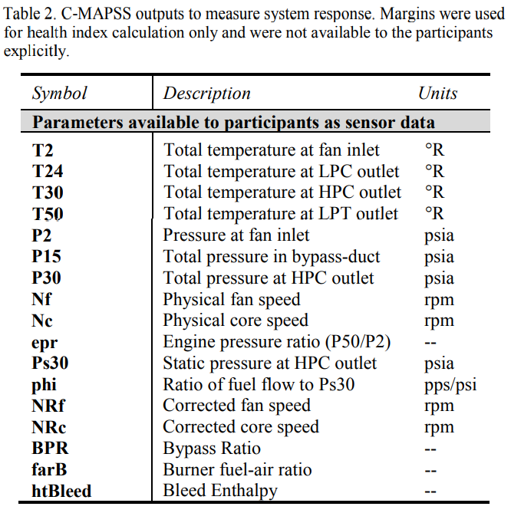
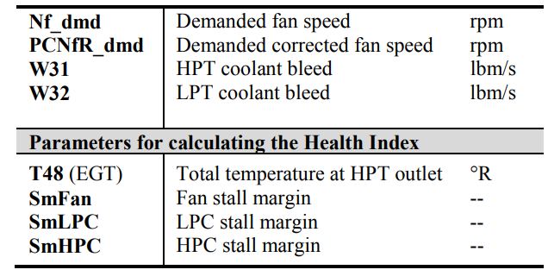
C-MAPSS provides a set of Graphical User Interfaces (GUIs) to simplify input and output control for a variety of possible uses, including open-loop analysis, controller-design, and simulation of response of the engine and its control system in a variety of situations. | C-MAPSS는 일련의 그래픽 사용자 인터페이스(GUI)를 제공하여 오픈 루프 분석, 컨트롤러 설계, 다양한 상황에서 엔진 및 제어 시스템의 응답 시뮬레이션을 포함하여 가능한 다양한 용도로 입출력 제어를 단순화합니다.
However, for the purpose of this data generation exercise, we ran the model in batch-mode without using the GUIs. | 그러나 이 데이터 생성 연습을 위해 GUI를 사용하지 않고 배치 모드로 모델을 실행했다.
B. Response Surfaces | B. Response Surfaces
To ensure that the output of the model was producing correct results, we first generated response surfaces for sensed outputs and operability margins from C-MAPSS as a function of flow and efficiency for specific modules. | 모델의 출력이 올바른 결과를 생성하는지 확인하기 위해 먼저 C-MAPSS에서 감지된 출력과 작동성 여유에 대한 응답 표면을 특정 모듈에 대한 흐름과 효율의 함수로 생성했다.
These were compared with those published by Goebel et al. [10]. | 이것들은 괴벨 등이 출판한 것과 비교되었다. [10].
Although it was not expected that the units would match (in fact, none were revealed in [10]), it was expected that the qualitative response should be similar. | 단위가 일치할 것으로 예상되지는 않았지만(실제로 [10]에서 밝혀진 것은 없음), 질적 반응은 유사해야 한다고 예상되었다.
For instance, with an increase in flow and efficiency, the response surface behaved in a similar fashion as obtained from the real aircraft engine used in [10]. | 예를 들어, 흐름과 효율성이 증가함에 따라 반응 표면은 [10]에서 사용한 실제 항공기 엔진에서 얻은 것과 유사한 방식으로 행동했다.
For each module in the gas path (HPC, HPT, and LPT), the efficiencies and flows were incrementally changed and C-MAPSS was then run under different cruise conditions randomly chosen at each time step. | 가스 경로의 각 모듈(HPC, HPT, LPT)에 대해 효율성과 흐름이 점진적으로 변경되었으며 각 시간 단계에서 무작위로 선택된 다른 크루즈 조건에서 C-MAPSS를 실행하였다.
Some resulting HPC module response surfaces for the high pressure compressor stall margin and the exhaust gas temperature (EGT) are shown in Figure 3 and Figure 4, respectively. | 고압 압축기 정지 마진과 배기가스 온도(EGT)에 대한 일부 결과 HPC 모듈 응답 표면은 각각 그림 3과 그림 4에 나와 있습니다.
The range of the flow and efficiency loss is the same in all figures. | 흐름의 범위와 효율성 손실은 모든 수치에서 동일합니다.
Response surfaces for the other modules’ sensors and operability margins were also generated using the same process and verified. | 다른 모듈의 센서에 대한 반응 표면과 운전가능성 여유도 동일한 과정을 통해 생성되어 검증되었다.
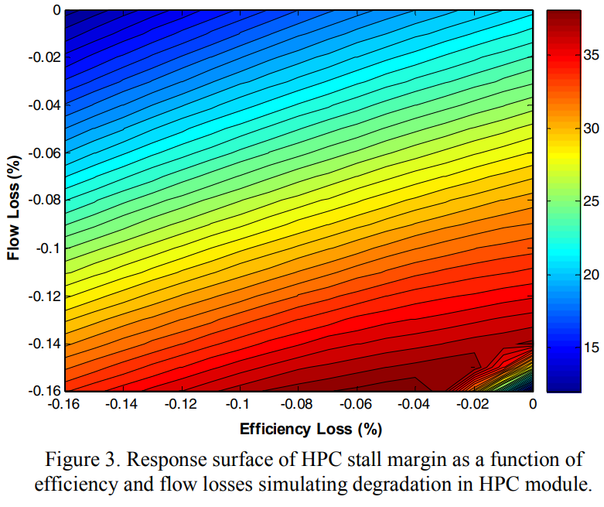
<손상전파모델링> | <손상전파모델링>
Having decided on the system model, the next hurdle is to model the propagation of damage. | 시스템 모델을 결정한 다음 장애물은 손상 전파를 모델링하는 것입니다.
Common models used across different application domains include the Arrhenius | 서로 다른 애플리케이션 도메인에 걸쳐 사용되는 일반적인 모델에는 Arhenius가 포함됩니다.
model, the Coffin-Manson mechanical crack growth model, and the Eyring model (for more than three stresses or when the above models are not satisfactory) [12]. | 모델, Kuffin-Manson 기계적 균열 성장 모델 및 Eyring 모델 (3개 이상의 응력에 대해 또는 위의 모델이 만족스럽지 않을 때) [12].
These models come in numerous variations that will not be discussed here. | 이 모델들은 여기서 논의되지 않을 수많은 변형이 있다.
A. Arrhenius | A. Arrhenius
The Arrhenius model has been used for a variety of failure mechanisms. | 아레니우스 모델은 다양한 고장 메커니즘에 사용되었다.
Traditionally, it has been applied to those that depend on chemical reactions, diffusion processes or migration processes. | 전통적으로, 그것은 화학 반응, 확산 과정 또는 이동 과정에 의존하는 것에 적용되어 왔다.
While this covers many of the nonmechanical (or non-material fatigue) failure modes that cause electronic equipment failure, lately, variations of the Arrhenius equation have also been employed for mechanical and other non-traditional applications. | 이것은 전자 장비 고장을 일으키는 많은 비기계적(또는 비물질적 피로) 고장 모드를 다루지만, 최근 아레니우스 방정식의 변형은 기계 및 기타 비전통적 응용에도 사용되었다.
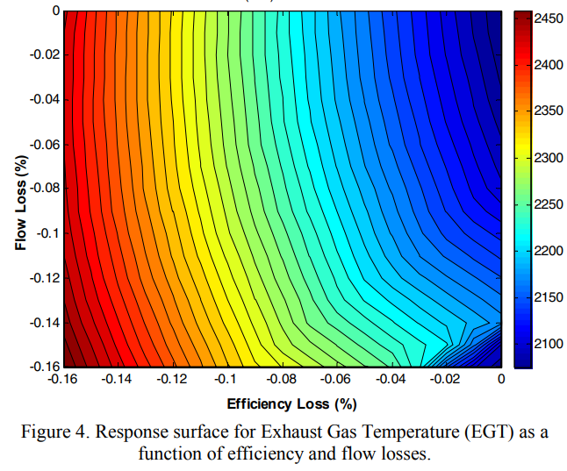
The operative equation is: | 연산 방정식은 다음과 같다.

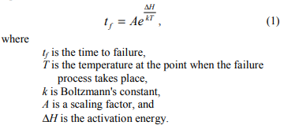

 | tf = 고장까지의 시간
 | T = 고장 과정이 일어날때의 지점에서 온도
 | K = 볼츠만 상수
 | A = 스케일 팩터
 | delH = 활성에너지

B. Coffin-Manson Mechanical Crack Growth Model | B. Coffin-Manson Mechanical Crack Growth Model
A model more typically applied to mechanical failure, material fatigue or material deformation is the (modified) Coffin-Manson model. | 기계적 고장, 재료 피로 또는 재료 변형에 보다 일반적으로 적용되는 모델은 (수정된) Coffin-Manson 모델입니다.
It has been successfully used to model crack growth in solder and other metals due to repeated temperature cycling as equipment is turned on and off. | 장비를 켜고 끌 때 반복되는 온도 주기로 인해 솔더 및 기타 금속의 균열 성장을 모델링하는 데 성공적으로 사용되었습니다.
The operative equation is | 작동 방정식은

 | Nf = 실패까지의 싸이클의 수
 | A = 스케일 팩터
 | f = 사이클 주파수
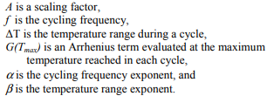
 | G(Tmax) = 각 사이클마다 최대 온도에 도달 지점 평가되는아헤니우스 항
 | alpha = 사이클 주파수 지수
 | beta = 온도 범위 지수

C. Eyring Model | C. Eyring Model
The Eyring Model originates in chemical reaction rate theory and has a theoretical basis in chemistry and quantum mechanics. | Eyring 모델은 화학 반응 속도 이론에서 시작되었으며 화학 및 양자 역학에 대한 이론적 기반을 가지고 있습니다.
It describes how time to failure varies with stress. | 스트레스에 따라 실패 시간이 어떻게 변하는지 설명합니다.
The base model includes temperature and can be expanded to include other relevant stresses. The temperature term by itself is very similar to the Arrhenius empirical model, explaining why that model has been so successful in establishing the connection between the ΔH parameter and the quantum theory concept of "activation energy needed to cross an energy barrier and initiate a reaction". | 기본 모델에는 온도가 포함되며 다른 관련 응력을 포함하도록 확장될 수 있습니다. 온도 항 자체는 Arrhenius 경험적 모델과 매우 유사하며, 그 모델이 ΔH 매개변수와 "에너지 장벽을 넘어 반응을 시작하는 데 필요한 활성화 에너지"라는 양자 이론 개념 간의 연결을 설정하는 데 성공한 이유를 설명합니다. .
The model for temperature and additional stress terms takes the general form: | 온도 및 추가 응력 항에 대한 모델은 다음과 같은 일반적인 형식을 취합니다.
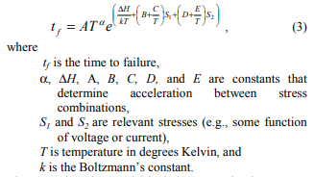

The general Eyring model includes terms that have stress and temperature interactions. | 일반 Eyring 모형에는 응력과 온도 상호작용이 있는 항이 포함됩니다.
A disadvantage of the Eyring model is that it has a relatively large number of parameters that need to be determined. | Eyring 모델의 단점은 결정해야 하는 파라미터가 상대적으로 많다는 것입니다.

D. Damage Propagation Model for the Challenge Problem | D. Damage Propagation Model for the Challenge Problem
Common to all degradation models is the exponential behavior of the fault evolution. | 모든 저하 모델에 공통적인 것은 결함 진화의 기하급수적 동작입니다.
This and the observation of similar degradation trends in practice [10] motivated our use of an exponential term while modeling changes of health parameters in C-MAPSS. | 이것과 실제로 유사한 저하 경향의 관찰[10]은 C-MAPSS에서 건강 매개변수의 변화를 모델링하면서 지수 항을 사용하도록 동기를 부여했습니다.
For the purpose of a physics inspired data generation approach, we assume a generalized equation for wear, w = A*e^B(t), which ignores micro-level processes but retains macro-level degradation characteristics. | 물리학에서 영감을 받은 데이터 생성 접근 방식의 목적을 위해 마모에 대한 일반 방정식 w = A*e^B(t)를 가정합니다. 이 방정식은 미시적 수준의 프로세스를 무시하지만 거시적 수준의 열화 특성을 유지합니다.
Assuming further an upper wear threshold, thw, that denotes an operational limit beyond which the component/subsystem cannot be used, the generalized wear equation can be rewritten as a time varying health index, h(t), by subtracting wear from the upper wear threshold and normalizing it with respect to the upper wear threshold as h(t) = 1 - A*e^B(t)/ thw. Recasting parameter A/thw = e^a and expressing B(t) = t^b, the health equation can be written as | 구성 요소/하위 시스템을 사용할 수 없는 작동 한계를 나타내는 마모 상한 임계값 thw를 추가로 가정하면 일반 마모 방정식은 상한 마모에서 마모를 빼서 시변 건강 지수 h(t)로 다시 작성할 수 있습니다. 임계값 및 h(t) = 1 - A*e^B(t)/thw와 같이 마모 상한 임계값과 관련하여 정규화합니다. 매개변수 A/thw = e^a를 다시 변환하고 B(t) = t^b를 표현하면 건강 방정식은 다음과 같이 쓸 수 있습니다.

Generally, the system will be observed with some non- zero initial degradation, d, (allowing the data-generation process to start at an arbitrary point in the wear space) which will be modeled as an additive term to yield | 일반적으로 시스템은 0이 아닌 초기 열화 d(마모 공간의 임의의 지점에서 데이터 생성 프로세스를 시작할 수 있음)로 관찰되며, 이는 항복에 대한 추가 항으로 모델링됩니다.

The health index can be used to model different phenomena within a subsystem. | 건강 지수는 하위 시스템 내에서 다양한 현상을 모델링하는 데 사용할 수 있습니다.
Specifically, for aircraft engine modules like the compressor and turbine sections, the health is described both by efficiency (e) and flow (f). | 특히 압축기 및 터빈 섹션과 같은 항공기 엔진 모듈의 경우 상태는 효율성(e)과 유량(f)으로 설명됩니다.
Trajectories for flow and efficiency vary for different fault modes [4] and are modeled as separate health related indices as shown below. | 흐름 및 효율성의 궤적은 다양한 결함 모드[4]에 따라 다르며 아래와 같이 별도의 상태 관련 지표로 모델링됩니다.

The terms e(t) and f(t) are then aggregated to form the overall health index H(t), the engine simulation response to the given input values. | 그런 다음 e(t) 및 f(t)라는 용어가 집계되어 주어진 입력 값에 대한 엔진 시뮬레이션 응답인 전체 상태 지수 H(t)를 형성합니다.

where, the function g is the minimum of all operative margins considered (here those for fan, HPC, HPT, and EGT), i.e. | 여기서, 함수 g는 고려된 모든 작동 마진(여기서는 팬, HPC, HPT 및 EGT에 대한 것)의 최소값입니다. 즉,

where, the margins m in turn are functions of efficiency e(t) and flow f(t). | 여기서 마진 m은 차례로 효율성 e(t)와 흐름 f(t)의 함수입니다.
Calculation of the health index is further discussed in section V.D | 건강 지수 계산은 섹션 V.D에서 더 논의됩니다.
<적용 시나리오> | <적용 시나리오>
The scenario developed for the challenge data tracks a number of aircraft engines throughout their usage history. | 챌린지 데이터용으로 개발된 시나리오는 사용 내역 전반에 걸쳐 여러 항공기 엔진을 추적합니다.
A particular engine unit may be employed under different flight conditions from one flight to another. | 특정 엔진 유닛은 한 비행에서 다른 비행으로 다른 비행 조건에서 사용될 수 있습니다.
Depending on various factors the amount and rate of damage accumulation will be different for each engine. | 다양한 요인에 따라 손상 축적의 양과 비율은 각 엔진마다 다릅니다.
It is assumed that the amount of damage accumulated during a particular flight will not be directly quantifiable solely based on flight duration and flight conditions, and hence, one must rely on information extracted from sensor data collected during each flight. | 특정 비행 중 누적된 손상의 양은 비행 시간과 비행 조건만으로는 직접적으로 정량화할 수 없으며, 따라서 각 비행 중 수집된 센서 데이터에서 추출한 정보에 의존해야 한다고 가정합니다.
This scenario models engine performance degradation due to wear and tear based on the usage pattern of the engines and not necessarily due to any particular fault mode. | 이 시나리오는 엔진의 사용 패턴을 기반으로 하는 마모로 인한 엔진 성능 저하를 모델링하며 반드시 특정 오류 모드로 인한 것은 아닙니다.
Therefore, sudden degradation during a flight is rather unlikely. | 따라서 비행 중 갑작스러운 성능 저하가 발생할 가능성은 거의 없습니다.
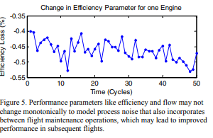
This allows us to take one measurement snapshot per flight to characterize the engine health during or right after that flight. | 이를 통해 비행 중 또는 비행 직후 엔진 상태를 특성화하기 위해 비행당 하나의 측정 스냅샷을 찍을 수 있습니다.
Further, the effects of between-flight maintenance have not been explicitly modeled but have been incorporated as the process noise. | 또한 비행간 유지보수의 효과는 명시적으로 모델링되지 않았지만 공정 소음으로 통합되었습니다.
This allows the engine performance parameters (flow and efficiency) to improve within allowable limits at any point and hence the loss in efficiency or flow is not locally monotonic (see Figure 5). | 이를 통해 엔진 성능 매개변수(유량 및 효율성)가 어느 지점에서든 허용 가능한 한계 내에서 개선될 수 있으므로 효율성 또는 유속의 손실은 국부적으로 단조롭지 않습니다(그림 5 참조).
In order to simulate the scenario explained above we needed to address several issues in order to make it more realistic. | 위에서 설명한 시나리오를 시뮬레이션하기 위해 우리는 몇 가지 문제를 해결하여 좀 더 현실적으로 만들 필요가 있었습니다.
Some of these issues and their resolutions are discussed next. | 이러한 문제 중 일부와 해결 방법은 다음에 논의됩니다.
A. Initial Wear | A. Initial Wear
Initial wear can occur due to manufacturing inefficiencies and are commonly observed in real systems. | 초기 마모는 제조 비효율로 인해 발생할 수 있으며 실제 시스템에서 일반적으로 관찰됩니다.
Although it is not considered abnormal, it can make a difference in useful operational life of a component. | 비정상으로 간주되지는 않지만 구성 요소의 유효 작동 수명에 차이를 만들 수 있습니다.
Initial wear can also be modeled by variations in flow and efficiencies of the various modules, although the magnitude of such variations is relatively low. | 초기 마모는 다양한 모듈의 흐름과 효율성의 변화에 의해 모델링될 수도 있지만 이러한 변화의 크기는 상대적으로 낮습니다.
Chatterjee and Litt [9] give examples for the degree of wear that an engine might experience with progressive usage. | Chatterjee와 Litt[9]는 점진적 사용으로 엔진이 경험할 수 있는 마모 정도에 대한 예를 제공합니다.
These numbers were used as reference values for the challenge data and are recited in Table 3 for reference. | 이 숫자는 챌린지 데이터에 대한 참조 값으로 사용되었으며 참조를 위해 표 3에 인용되어 있습니다.
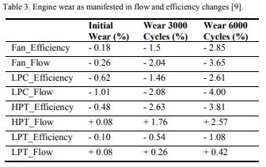

B. Noise | B. Noise
Characterizing noise in a system may be a non-trivial undertaking. | 시스템에서 노이즈를 특성화하는 것은 쉬운 일이 아닙니다.
Of various sources, the main sources of noise while assessing the true state of system’s health are manufacturing and assembly variations, process noise (due to factors not taken in to account while modeling the process), and measurement noise to name a few important ones. | 다양한 소스 중에서 시스템 상태의 실제 상태를 평가하는 동안 노이즈의 주요 소스는 제조 및 어셈블리 변형, 프로세스 노이즈(프로세스를 모델링하는 동안 고려되지 않은 요소로 인한) 및 측정 노이즈로 몇 가지 중요한 것입니다.
These noise sources introduce their respective contributions at different stages of the process and a combined effect is observed in the sensor measurements at the end. | 이러한 노이즈 소스는 프로세스의 여러 단계에서 각각의 기여를 도입하고 마지막에 센서 측정에서 결합된 효과가 관찰됩니다.
A simple approach to model this combined effect is to use approximate models (e.g. random noise models) [13, 14]. | 이 결합된 효과를 모델링하는 간단한 접근 방식은 근사 모델(예: 랜덤 노이즈 모델)을 사용하는 것입니다[13, 14].
In other cases sophisticated noise model identification techniques may be employed [15] if real data are available for such analyses. | 다른 경우에 이러한 분석에 실제 데이터를 사용할 수 있는 경우 정교한 노이즈 모델 식별 기술이 사용될 수 있습니다[15].
In both situations a PHM practitioner is faced with characterizing and de-noising tasks before developing diagnostics or prognostics algorithms. | 두 상황 모두에서 PHM 실무자는 진단 또는 예후 알고리즘을 개발하기 전에 특성화 및 노이즈 제거 작업에 직면합니다.
In this study, since there was no real data available to characterize true noise levels, simplistic normal noise distributions were assumed based on information available from the literature [13, 16-18]. | 본 연구에서는 실제 소음 수준을 특성화할 수 있는 실제 데이터가 없었기 때문에 문헌[13, 16-18]에서 제공되는 정보를 기반으로 단순한 정규 소음 분포를 가정했습니다.
However, to make the signal noise non-trivial, mixture distributions were used and all of these noise sources were combined to present similar challenges in a realistic manner. | 그러나 신호 노이즈를 중요하지 않게 만들기 위해 혼합 분포가 사용되었고 이러한 모든 노이즈 소스가 결합되어 현실적인 방식으로 유사한 문제를 제시했습니다.
Since any degradation is modeled by varying (generally decreasing) the efficiency and flow parameters for the engine, the initial wear due to manufacturing and assembly variations was modeled by selecting initial values, e0 and f0, for e and f parameters (eq. 6) from a random distribution, such that the maximum initial deterioration is bounded within 1% degradation of the healthy condition as cited in [14]. | 모든 성능 저하가 엔진의 효율 및 유량 매개변수를 변경(일반적으로 감소)하여 모델링되므로 제조 및 조립 변동으로 인한 초기 마모는 e 및 f 매개변수에 대해 초기 값 e0 및 f0을 선택하여 모델링되었습니다(식 6). 무작위 분포에서 최대 초기 악화가 [14]에 인용된 건강한 상태의 1% 저하 이내로 제한됩니다.
Therefore, each health index trajectory starts with a number between 1 and 0.99. | 따라서 각 건강 지수 궤적은 1에서 0.99 사이의 숫자로 시작합니다.
To model the process noise, first the degradation trajectory parameters, ak and bk, corresponding to a unit under test k were chosen from a normal distribution. | 프로세스 노이즈를 모델링하기 위해 먼저 테스트 중인 단위 k에 해당하는 저하 궤적 매개변수 a_k 및 b_k가 정규 분포에서 선택되었습니다.
Together with e0 and f0, these parameters define a deterministic trajectory for degradation for a particular engine. | e_0 및 f_0과 함께 이러한 매개변수는 특정 엔진의 성능 저하에 대한 결정적 궤적을 정의합니다.
This trajectory was then masked by a mixture of two random distributions with slightly different variances. | 이 궤적은 약간 다른 분산을 가진 두 개의 무작위 분포의 혼합으로 가려졌습니다.
It has been shown that mixture noise models are more difficult to characterize even if they consist of simple individual components [19]. | 혼합 소음 모델은 단순한 개별 구성 요소로 구성되더라도 특성화하기가 더 어려운 것으로 나타났습니다[19].
This contaminated trajectory was fed to the engine model simulation and corresponding sensor outputs listed in Table 2 were collected after the system response reached a steady state. | 이 오염된 궤적은 엔진 모델 시뮬레이션에 제공되었으며 시스템 응답이 정상 상태에 도달한 후 표 2에 나열된 해당 센서 출력이 수집되었습니다.
This way, the input process noise gets filtered through system dynamics and overall effect is observed in the output. Lastly, a random measurement noise component was added to all output channels in order to impose sensor noise. | 이렇게 하면 입력 프로세스 노이즈가 시스템 역학을 통해 필터링되고 전체 효과가 출력에서 ​​관찰됩니다. 마지막으로 센서 노이즈를 부과하기 위해 모든 출력 채널에 무작위 측정 노이즈 성분을 추가했습니다.
This multistage noise contamination resulted in complex noise characteristics often observed in real data and posed a similar challenge in front of competition participants to carry out appropriate de-noising operations. | 이러한 다단계 노이즈 오염으로 인해 실제 데이터에서 종종 관찰되는 복잡한 노이즈 특성이 발생했으며 적절한 노이즈 제거 작업을 수행하기 위해 경쟁 참가자 앞에서 유사한 문제를 제기했습니다.
C. Data Generation | C. Data Generation
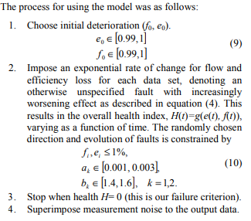
 | 1. 초기 악화를 선택하십시오
 | 2. 식 (4)에 설명된 대로 효과가 점점 더 악화되는 지정되지 않은 결함을 표시하는 각 데이터 세트에 대한 흐름 및 효율성 손실에 대한 기하급수적인 변화율을 부과합니다.그 결과 시간의 함수로 변하는 전반적인 건강 지수 H(t)=g(e(t), f(t))가 됩니다. 무작위로 선택된 방향과 결함의 진화는 다음으로 제한됩니다.
 | 3. 건강 H= 0일 때 중지(이것은 우리의 실패 기준입니다)
 | 4. 측정 노이즈를 출력 데이터에 중첩합니다.

The output is a time series (cycles) of observables (Nf, Nc, wf, …) at cruise snapshots that were produced by modifying flow and efficiencies of the HPC module from initial settings (indicating normal deterioration) to values corresponding to failure threshold. | 출력은 초기 설정(정상 저하를 나타냄)에서 고장 임계값에 해당하는 값으로 HPC 모듈의 흐름 및 효율성을 수정하여 생성된 순항 스냅샷에서 관측 가능한 항목(Nf, Nc, wf, …)의 시계열(주기)입니다.
Degradation of other modules was not included intentionally in the challenge data. | 다른 모듈의 성능 저하가 챌린지 데이터에 의도적으로 포함되지 않았습니다.
D. Health Index Calculation
The safe operation region for an engine is determined via operability margins - how far the engine is operating from various operational limits like stall and temperature limits. | 엔진의 안전 작동 영역은 작동 마진(엔진이 실속 및 온도 한계와 같은 다양한 작동 한계에서 얼마나 멀리 작동하는지)을 통해 결정됩니다.
These margins can be calculated by computing the distance between current engine state and pre-defined limits. | 이러한 마진은 현재 엔진 상태와 미리 ​​정의된 한계 사이의 거리를 계산하여 계산할 수 있습니다.
Among the margins considered, some are directly measurable, such as core speed limits and upper EGT thresholds. | 고려한 마진 중 코어 속도 제한 및 EGT 상한 임계값과 같은 일부는 직접 측정할 수 있습니다.
Others are “virtual” margins established through simulation. | 다른 것들은 시뮬레이션을 통해 설정된 "가상" 마진입니다.
Each of these margins are normalized to the range [0,1], where one signifies a perfectly healthy system and zero denotes a system whose stall margin has reduced by a specified limit. | 이러한 마진 각각은 [0,1] 범위로 정규화됩니다. 여기서 1은 완벽하게 건강한 시스템을 나타내고 0은 스톨 마진이 지정된 제한만큼 감소한 시스템을 나타냅니다.
For the challenge data this limit was set at 15% for HPC, LPC and fan stall margins and about 2% for the EGT margin. | 챌린지 데이터의 경우 이 한도는 HPC, LPC 및 팬 스톨 마진의 경우 15%, EGT 마진의 경우 약 2%로 설정되었습니다.
The underlying premise is that if one engine with certain e and f pairing violates either one of operational margins under any possible operational conditions, such as hot day take off, maximum climb, or cruise, its health index | 기본 전제는 특정 e 및 f 페어링을 가진 하나의 엔진이 더운 날 이륙, 최대 상승 또는 순항과 같은 가능한 작동 조건에서 작동 마진 중 하나를 위반하는 경우 해당 상태 지수가
would be zero. | 0이 될 것입니다.
Otherwise, whichever normalized margin is lower would be its current health index. As shown in Figure 6, these margins change as a function of operational conditions (e.g. throttle resolver angle (TRA), altitude, ambient temperature, etc.). | 그렇지 않으면 정규화된 마진이 더 낮은 것이 현재 건강 지수가 됩니다. 그림 6에서 볼 수 있듯이 이러한 마진은 작동 조건(예: 스로틀 리졸버 각도(TRA), 고도, 주변 온도 등)의 함수로 변경됩니다.
Therefore, the health index must be adjusted according to operational condition as well. | 따라서 건강지수도 운영 여건에 따라 조정되어야 한다.
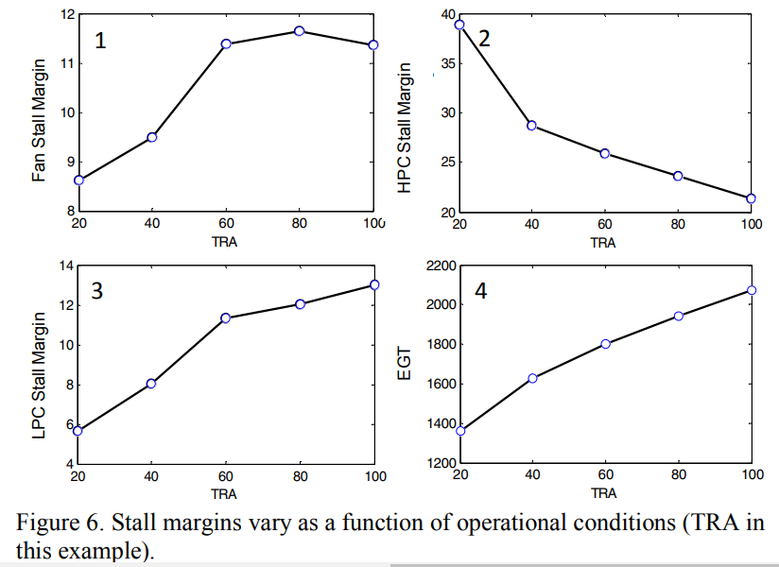

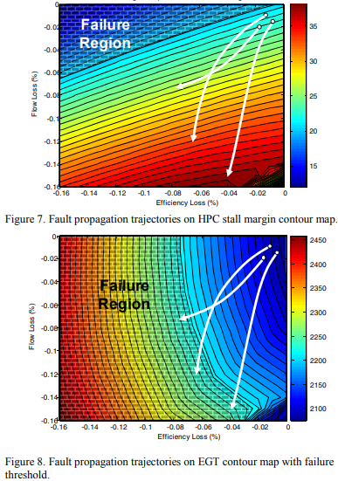
For the challenge data set six different flight conditions were simulated that comprised of a range of values for three operational conditions: | 챌린지 데이터 세트에 대해 3가지 작동 조건에 대한 값 범위로 구성된 6가지 다른 비행 조건이 시뮬레이션되었습니다.
altitude (0-42K ft.), Mach number (0-0.84), and TRA (20-100). | 고도(0-42K ft.), 마하 수(0-0.84) 및 TRA(20-100).
Furthermore, these margins change as system degradation takes place. | 또한 이러한 마진은 시스템 성능 저하가 발생함에 따라 변경됩니다.
If system degradation is plotted on flow-efficiency axes, various margins indicating the deterioration can be depicted as shown in Figure 7 and Figure 8. | 시스템 성능 저하를 흐름 효율 축에 표시하면 성능 저하를 나타내는 다양한 마진이 그림 7 및 그림 8과 같이 표시될 수 있습니다.
A threshold boundary separates the failure region for respective margins. | 임계값 경계는 각 마진에 대한 실패 영역을 구분합니다.
Depending on the direction of the failure evolution trajectory (simulated by changing e and f parameters) a threshold may or may not be crossed. | 고장 진화 궤적의 방향에 따라(e 및 f 매개변수를 변경하여 시뮬레이션) 임계값을 초과할 수도 있고 초과하지 않을 수도 있습니다.
Therefore, the overall health index is determined by the margin that approaches the corresponding limit first. | 따라서 전체 건강지수는 해당 한계에 먼저 접근하는 마진에 의해 결정됩니다.
For instance, in the following figures, health index is determined by increasing EGT (decreasing EGT margin) as compared to HPC stall margin for all three degradation trajectories. | 예를 들어, 다음 그림에서 건강 지수는 세 가지 저하 궤적 모두에 대해 HPC 실속 마진과 비교하여 EGT를 증가(EGT 마진 감소)하여 결정됩니다.
Each degradation trajectory was simulated until the health index reached zero. | 각 저하 궤적은 건강 지수가 0에 도달할 때까지 시뮬레이션되었습니다.
<Competition Data> | <대회 데이터>
The objective was to generate train, test, and validation data sets for development of data-driven prognostics. | 목표는 데이터 기반 예측 개발을 위한 학습, 테스트 및 검증 데이터 세트를 생성하는 것이었습니다.
To that end, a reasonably large number of trajectories were created from C-MAPSS that had the following properties: | 이를 위해 다음과 같은 속성을 가진 C-MAPSS에서 상당히 많은 수의 궤적이 생성되었습니다.
1) Simulation of degradation in HPC module under 6 different combinations of Altitude, TRA, and Mach number operational conditions. Sensed margins (fan, HPC, LPC and EGT) were used to compute health index to determine simulation stopping criteria. | 1) Altitude, TRA 및 Mach number 작동 조건의 6가지 조합에서 HPC 모듈의 성능 저하 시뮬레이션. 감지된 마진(팬, HPC, LPC 및 EGT)은 시뮬레이션 중지 기준을 결정하기 위해 상태 지수를 계산하는 데 사용되었습니다.
2) Time series of observables including operational variables (see Table 1 and Table 2), that change from some undefined initial condition to a failure threshold. Participants were not given access to the health index explicitly and were expected to infer it from the given sensed variables. | 2) 작동 변수(표 1 및 표 2 참조)를 포함한 관측 가능한 시계열로, 정의되지 않은 초기 조건에서 실패 임계값으로 변경됩니다. 참가자는 건강 지수에 대한 액세스 권한이 명시적으로 부여되지 않았으며 주어진 감지된 변수에서 이를 유추해야 했습니다.
3) Division of data into training set, test set, and validation set. The training set had trajectories that ended at the failure threshold while the test and validation sets were pruned to stop some time prior to the failure threshold. | 3) 데이터를 훈련 세트, 테스트 세트, 검증 세트로 나눕니다. 훈련 세트는 실패 임계값에서 끝나는 궤적을 가지고 있는 반면 테스트 및 검증 세트는 실패 임계값 이전의 일정 시간 동안 중지되도록 정리했습니다.
4) The range of RUL variation was expanded for the validation set to test robustness of the algorithms trained on test data set (a condition that was not announced to the participants). The test data set RULs ranged between 10 and 150 cycles, whereas validation RULs ranged between 6 and 190 cycles. However, all other characteristics like variation in initial wear, noise levels and degradation parameters spread remained changed. | 4) 테스트 데이터 세트(참가자에게 발표되지 않은 조건)에 대해 훈련된 알고리즘의 견고성을 테스트하기 위해 검증 세트에 대해 RUL 변형 범위가 확장되었습니다. 테스트 데이터 세트 RUL의 범위는 10~150사이클인 반면 검증 RUL의 범위는 6~190사이클입니다. 그러나 초기 마모의 변화, 소음 수준 및 열화 매개변수 확산과 같은 다른 모든 특성은 변경된 상태로 유지되었습니다.
Participants of the challenge were then given details of the scoring function. | 그런 다음 챌린지 참가자에게 채점 기능에 대한 세부 정보가 제공되었습니다.
They could submit their test set results in vector form through a web site where scores were automatically calculated and posted back to the participants, allowing them to improve their algorithms. | 점수가 자동으로 계산되고 참가자에게 다시 게시되는 웹 사이트를 통해 테스트 세트 결과를 벡터 형식으로 제출하여 알고리즘을 개선할 수 있었습니다.
To avoid overfitting to the test data, the validation set was withheld and published later, without feedback of the score until after the competition had closed. | 테스트 데이터에 과도하게 맞추는 것을 피하기 위해 검증 세트는 보류되고 나중에 발표되었으며, 경쟁이 종료될 때까지 점수에 대한 피드백이 없었습니다.
< PERFORMANCE EVALUATION> | <성능 평가>
Performance evaluation is concerned with employing metrics that help assess if the prognosis meets specifications for the task at hand. | 성과 평가는 예후가 당면한 작업에 대한 사양을 충족하는지 평가하는 데 도움이 되는 메트릭을 사용하는 것과 관련이 있습니다.
In PHM context, since the key aspect is to avoid failures, it is generally desirable to predict early as compared to predicting late. However, in specific situations where failures may not pose life threatening situations and early predictions may instead involve significant economic burden, this equation may change and one may not prefer conservative predictions. | PHM 컨텍스트에서 핵심 측면은 실패를 피하는 것이므로 일반적으로 늦게 예측하는 것보다 일찍 예측하는 것이 바람직합니다. 그러나 실패가 생명을 위협하는 상황을 초래하지 않고 조기 예측이 상당한 경제적 부담을 수반할 수 있는 특정 상황에서는 이 방정식이 변경될 수 있으며 보수적인 예측을 선호하지 않을 수 있습니다.
Hence, a performance evaluation system should reflect such characteristics to meet specific requirements. | 따라서 성과 평가 시스템은 특정 요구 사항을 충족하기 위해 이러한 특성을 반영해야 합니다.
For an engine degradation scenario an early prediction is preferred over late predictions. Therefore, the scoring algorithm for this challenge was asymmetric around the true time of failure such that late predictions were more heavily penalized than early predictions. | 엔진 성능 저하 시나리오의 경우 늦은 예측보다 조기 예측이 선호됩니다. 따라서 이 챌린지에 대한 채점 알고리즘은 실제 실패 시간을 중심으로 비대칭적이어서 늦은 예측이 조기 예측보다 더 큰 패널티를 받았습니다.
In either case, the penalty grows exponentially with increasing error. | 두 경우 모두 오류가 증가함에 따라 패널티가 기하급수적으로 증가합니다.
The asymmetric preference is controlled by parameters a1 and a2 in the scoring function given below (eq. 11) and Figure 9 shows the score as a function of the error. | 비대칭 선호도는 아래 주어진 점수 함수(eq. 11)에서 매개변수 a1과 a2에 의해 제어되며 그림 9는 오류의 함수로 점수를 보여줍니다.
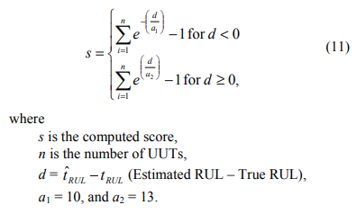
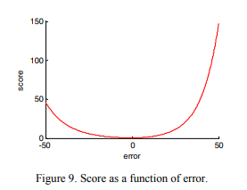

Asymmetric scoring functions like this capture the preference for early prediction pretty well and can be appropriately tuned to quantify the extent of such preference. | 이와 같은 비대칭 채점 기능은 조기 예측에 대한 선호도를 매우 잘 포착하며 그러한 선호도의 범위를 정량화하기 위해 적절하게 조정할 수 있습니다.
While evaluating the results, it was realized that this prognostics metric can be further enhanced in various ways. | 결과를 평가하는 동안 이 예후 메트릭은 다양한 방식으로 더욱 향상될 수 있음을 깨달았습니다.
It must be noted that predicting farther into the future is more difficult than predicting at a time closer to the end of life. | 더 먼 미래를 예측하는 것이 수명이 다한 시점에 예측하는 것보다 더 어렵다는 점에 유의해야 합니다.
Furthermore, it is more important to weigh accuracy of RULs higher when one is closer to the end of life. | 또한 수명이 가까워지면 RUL의 정확도를 더 높게 평가하는 것이 더 중요합니다.
Keeping these thoughts in mind it may be desirable to assign higher weights for cases with shorter true RULs. | 이러한 생각을 염두에 두고 실제 RUL이 더 짧은 경우에 더 높은 가중치를 할당하는 것이 바람직할 수 있습니다.
Another characteristic of such datasets is that the performance of an algorithm is evaluated from multiple units under test (UUTs), e.g., in fleet applications. | 이러한 데이터 세트의 또 다른 특징은 알고리즘의 성능이 예를 들어 플릿 애플리케이션에서 테스트 중인 여러 단위(UUT)에서 평가된다는 것입니다.
Since the metric is a combined aggregate of performance for individual UUTs, an additional correlation metric should be employed to ensure that an algorithm consistently predicts well for all cases as against predicting well for some and poorly for the rest. | 메트릭은 개별 UUT에 대한 성능의 결합된 집계이므로 알고리즘이 일부는 잘 예측하고 나머지는 저조하게 예측하는 것과 달리 모든 경우에 대해 일관되게 잘 예측할 수 있도록 추가 상관 메트릭을 사용해야 합니다.
This idea is illustrated in Figure 10 and Figure 11 shows a simplified asymmetric scoring function used for this illustration. | 이 아이디어는 그림 10에 설명되어 있으며 그림 11은 이 그림에 사용된 단순화된 비대칭 스코어링 함수를 보여줍니다.
The various axes shown in Figure 11 show six different cases of prognostics algorithm outputs. | 그림 11에 표시된 다양한 축은 예후 알고리즘 출력의 6가지 다른 경우를 보여줍니다.
Each axis shows estimated RULs and the corresponding true RULs for four UUTs. | 각 축은 4개의 UUT에 대한 예상 RUL과 해당 실제 RUL을 보여줍니다.
A simple asymmetric function (see Figure 10) is used to compute scores from RUL predictions for each UUT. | 간단한 비대칭 함수(그림 10 참조)는 각 UUT에 대한 RUL 예측의 점수를 계산하는 데 사용됩니다.
As shown, each of these six cases produces an equal aggregated score of six. | 표시된 대로 이러한 6개의 사례 각각은 6의 동일한 집계 점수를 생성합니다.
Clearly one can further differentiate in the output performance based on the suggested correlation metric. | 분명히 제안된 상관 메트릭을 기반으로 출력 성능을 더 차별화할 수 있습니다.
In some applications a higher correlation score may be preferred over lower aggregated scores, as a higher correlation may indicate a bias in the algorithm output that can be accordingly adjusted. | 일부 응용 프로그램에서는 더 높은 상관 관계가 그에 따라 조정될 수 있는 알고리즘 출력의 편향을 나타낼 수 있으므로 더 높은 상관 점수가 더 낮은 집계 점수보다 선호될 수 있습니다.
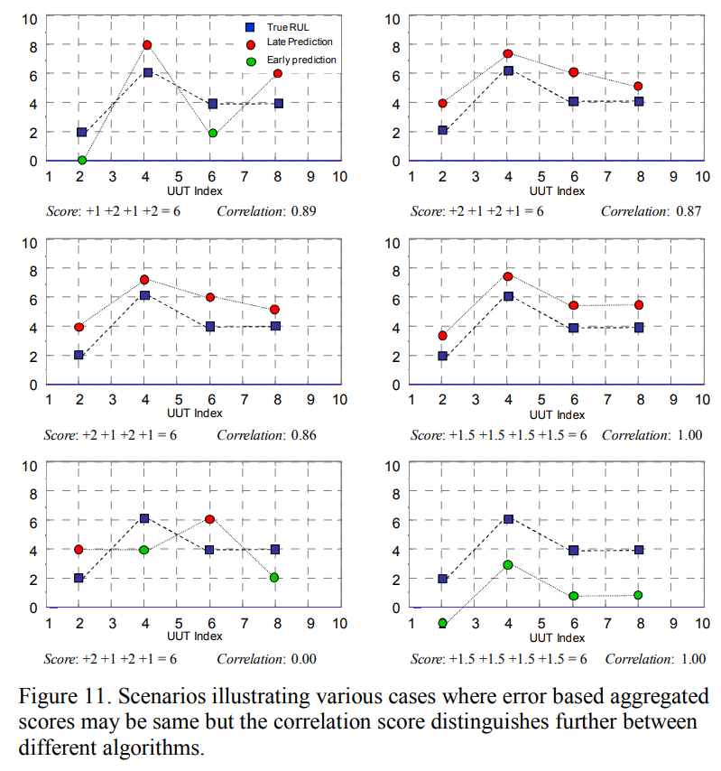
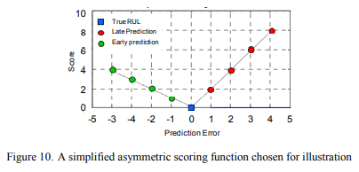

These suggestions are just to illustrate the point that there may be more modifications possible depending on specific applications and requirements and one must adapt accordingly. | 이러한 제안은 특정 응용 프로그램 및 요구 사항에 따라 더 많은 수정이 가능하고 그에 따라 조정해야 한다는 점을 설명하기 위한 것입니다.
A comprehensive review of prognostics metrics is given in [20]. | 예후 지표에 대한 포괄적인 검토는 [20]에 나와 있습니다.
< Conclusion > | < 결론 >
This paper has described how damage propagation can be modeled in various modules of aircraft gas turbine engines for developing and testing prognostics algorithms. | 이 문서에서는 예측 알고리즘을 개발하고 테스트하기 위해 항공기 가스터빈 엔진의 다양한 모듈에서 손상 전파가 어떻게 모델링될 수 있는지 설명했습니다.
A publically available aero-propulsion system simulator, CMAPSS, was used in this study. | 공개적으로 사용 가능한 항공 추진 시스템 시뮬레이터인 C MAPSS가 이 연구에 사용되었습니다.
Various assumptions and settings have been provided that were used to generate data for the PHM competition at the first international conference on prognostics and health management. | 예후 및 건강 관리에 관한 첫 번째 국제 회의에서 PHM 대회를 위한 데이터를 생성하는 데 사용된 다양한 가정과 설정이 제공되었습니다.
Although, the data for the competition consisted of a subset of various possible conditions and settings, an insight into other possibilities can be easily derived. | 대회를 위한 데이터는 다양한 가능한 조건과 설정의 하위 집합으로 구성되어 있지만 다른 가능성에 대한 통찰력을 쉽게 얻을 수 있습니다.
Later, a brief discussion has been provided on the performance evaluation of prognostics algorithms and the aspects of the performance metrics that may be desirable in a PHM application. | 나중에, 예후 알고리즘의 성능 평가와 PHM 응용 프로그램에서 바람직할 수 있는 성능 메트릭의 측면에 대한 간략한 논의가 제공되었습니다.

